Tarikan ASIK
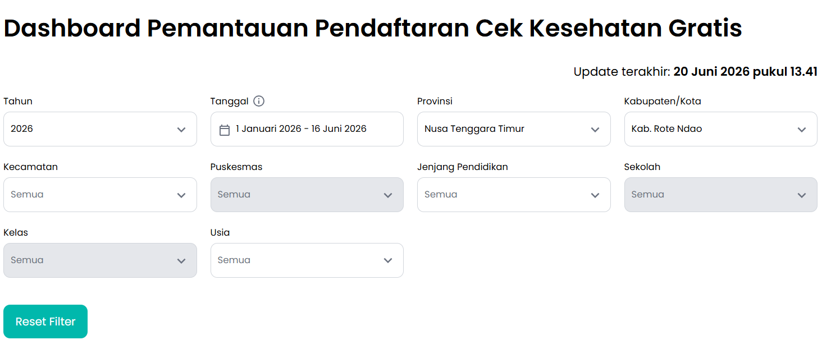
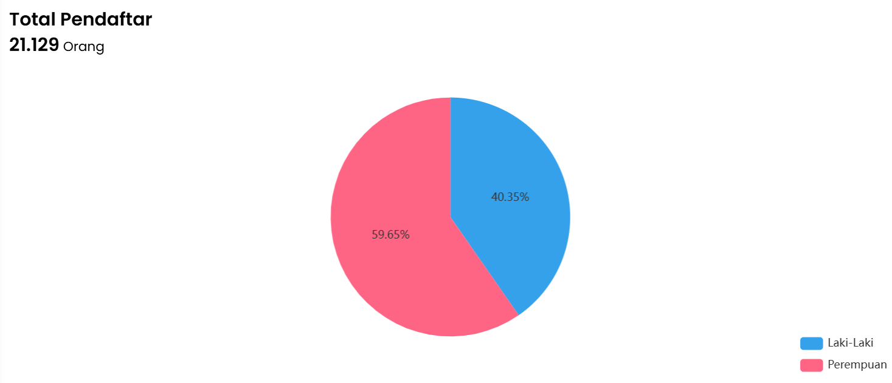
 | Tarikan data ASIK CKG
 | Tanggal 1 Januari s/d 16 Juni 2026

 |  | Pendaftar berdasarkan Klaster Usia
 |  | No | Klaster Usia | Jumlah Pendaftar (Orang)
 |  | 1 | Bayi Baru Lahir < 1 tahun | 226
 |  | 2 | Anak 1 - 6 tahun | 1,301
 |  | 3 | Usia sekolah 7 - 12 tahun | 1,751
 |  | 4 | Usia sekolah 13 - 15 tahun | 745
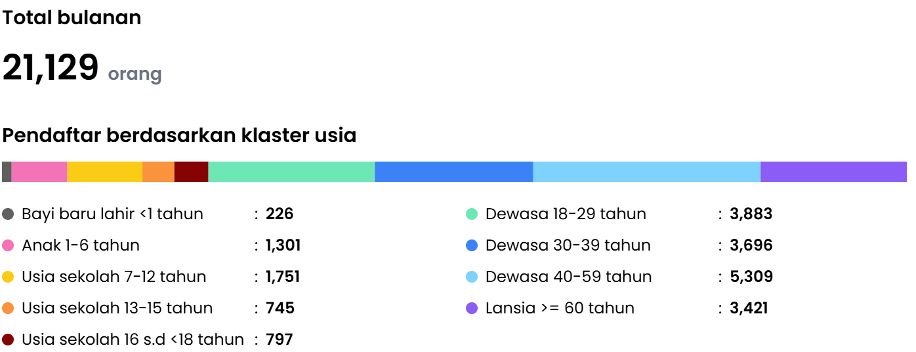
 |  | 5 | Usia sekolah 16 s.d <18 tahun | 797
 |  | 6 | Dewasa 18 - 29 tahun | 3,883
 |  | 7 | Dewasa 30 - 39 tahun | 3,696
 |  | 8 | Dewasa 40 - 59 tahun | 5,309
 |  | 9 | Lansia >= 60 tahun | 3,421
 |  |  | Total | 21129

 |  | Total Pemeriksaan Khusus
 |  | No | Jenis Skrining | Jumlah Pendaftar
 |  | 1 | Skrining Talasemia dan GDS | 212
 |  | 2 | Skrining Anemia | 680
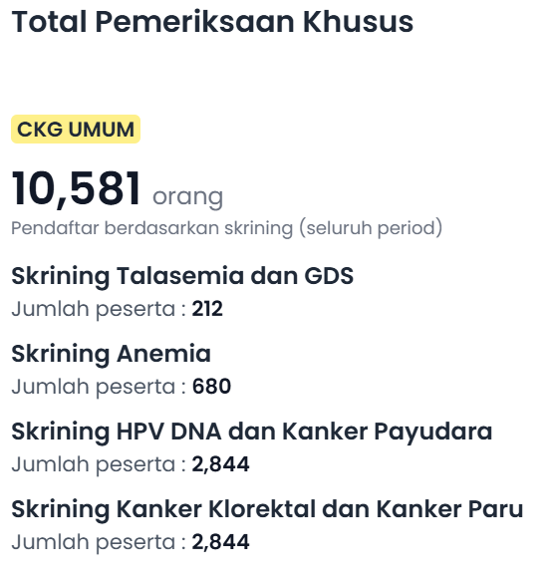
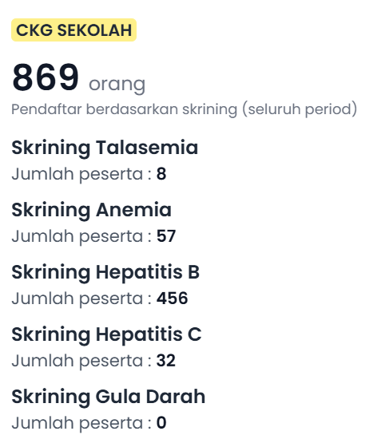
 |  | 3 | Skrining HPV DNA dan Kanker Payudara | 2,844
 |  | 4 | Skrining Kanker Kolorektar dan Kanker Paru | 2,844
 |  |  | Total | 6580

 | Tabel Agregat
 | Kecamatan | Puskesmas | Total Pendaftar |  | Total Bayi | Bayi Perempuan | Bayi Laki - Laki |  | Total Anak | Anak Perempuan | Anak Laki2 | Total SD | SD Perempuan | SD Laki - Laki | Total SMP | SMP Perempuan | SMP Laki - Laki | Total SMA | SMA Perempuan | SMA Laki - Laki | Total Dewasa I | Dewasa I Perempuan | Dewasa I Laki - Laki | Total Dewasa II | Dewasa II Perempuan | Dewasa II Laki - Laki | Total Dewasa III | Dewasa III Perempuan | Dewasa III Laki - Laki | Total Lansia | Lansia Perempuan | Lansia Laki - Laki
 | Lobalain | Baa | 2143 |  | 23 | 13 | 10 |  | 152 | 72 | 80 | 82 | 30 | 52 | 109 | 53 | 56 | 104 | 53 | 51 | 288 | 0 | 115 | 370 | 0 | 101 | 591 | 0 | 186 | 424 | 259 | 165
 | Pantai Baru | Sonimanu | 1160 |  | 0 | 0 | 0 |  | 4 | 2 | 2 | 23 | 10 | 13 | 42 | 26 | 16 | 51 | 33 | 18 | 269 | 0 | 141 | 210 | 0 | 115 | 323 | 0 | 167 | 238 | 124 | 114
 | Pantai Baru | Korbafo | 1137 |  | 0 | 0 | 0 |  | 25 | 11 | 14 | 354 | 180 | 174 | 15 | 4 | 11 | 10 | 4 | 6 | 182 | 0 | 54 | 155 | 0 | 52 | 268 | 0 | 116 | 128 | 61 | 67
 | Rote Barat | Delha | 2389 |  | 126 | 58 | 68 |  | 389 | 177 | 212 | 59 | 23 | 36 | 32 | 17 | 15 | 61 | 33 | 28 | 443 | 0 | 160 | 427 | 0 | 123 | 495 | 0 | 183 | 357 | 207 | 150
 | Ndao Nuse | Ndao | 339 |  | 0 | 0 | 0 |  | 14 | 9 | 5 | 2 | 0 | 2 | 0 | 0 | 0 | 4 | 3 | 1 | 54 | 0 | 6 | 71 | 0 | 13 | 108 | 0 | 25 | 86 | 61 | 25
 | Rote Barat Daya | Batutua | 3023 |  | 2 | 2 | 0 |  | 195 | 102 | 93 | 236 | 128 | 108 | 107 | 50 | 57 | 158 | 88 | 70 | 684 | 0 | 271 | 556 | 0 | 191 | 654 | 0 | 256 | 431 | 271 | 160
 | Loaholu | Oelaba | 1912 |  | 1 | 0 | 1 |  | 16 | 12 | 4 | 29 | 20 | 9 | 25 | 17 | 8 | 69 | 40 | 29 | 591 | 0 | 203 | 483 | 0 | 183 | 540 | 0 | 220 | 158 | 79 | 79
 | Rote Barat Laut | Busalangga | 2118 |  | 18 | 7 | 11 |  | 220 | 95 | 125 | 163 | 83 | 80 | 134 | 70 | 64 | 199 | 98 | 101 | 229 | 0 | 58 | 323 | 0 | 89 | 474 | 0 | 146 | 358 | 227 | 131
 | Rote Selatan | Oele | 2164 |  | 5 | 5 | 0 |  | 35 | 19 | 16 | 94 | 53 | 41 | 1 | 1 | 0 | 18 | 6 | 12 | 599 | 0 | 297 | 411 | 0 | 188 | 660 | 0 | 297 | 341 | 163 | 178
 | Rote Tengah | Feapopi | 1189 |  | 45 | 22 | 23 |  | 130 | 64 | 66 | 13 | 7 | 6 | 5 | 3 | 2 | 31 | 18 | 13 | 126 | 0 | 38 | 228 | 0 | 50 | 380 | 0 | 129 | 231 | 142 | 89
 | Landu Leko | Sotimori | 1521 |  | 0 | 0 | 0 |  | 24 | 17 | 7 | 444 | 241 | 203 | 148 | 71 | 77 | 17 | 8 | 9 | 100 | 0 | 32 | 148 | 0 | 47 | 332 | 0 | 131 | 308 | 181 | 127
 | Rote Timur | Eahun | 2034 |  | 6 | 3 | 3 |  | 97 | 50 | 47 | 252 | 112 | 140 | 127 | 65 | 62 | 75 | 38 | 37 | 318 | 0 | 85 | 314 | 0 | 95 | 484 | 0 | 151 | 361 | 229 | 132
 | Total |  | 21129 |  | 226 | 110 | 116 |  | 1301 | 630 | 671 | 1751 | 887 | 864 | 745 | 377 | 368 | 797 | 422 | 375 | 3883 | 0 | 1460 | 3696 | 0 | 1247 | 5309 | 0 | 2007 | 3421 | 2004 | 1417

 | Tarikan data ASIK PTM Klaster 3
 | Tanggal 1 Januari s/d 16 Juni 2026

 | Dashboard Peserta
 | Menu : Deteksi Dini Overview
 | L | P | Total
 | 1629 | 3541 | 5170

 | Diagnosis
 | Tekanan Darah |  |  | Gula Darah |  |  |  |  | IMT
Jumlah Peserta | Normal | Pre-Hipertensi | Hipertensi | Jlh peserta | Normal | Pre-Diabetes | Diabetes | Jlh peserta | Underweight | Normal | Overweight | Obesitas
4677 | 3679 | 497 | 501 | 3129 | 2702 | 259 | 168 | 4683 | 430 | 3456 | 405 | 392

Lingkar Perut |  |  | EKG
Jlh Peserta | Normal | Obesitas Sentral | Jlh Peserta | Abnormal | Normal | Jlh peserta -Penyandang DM/HT | Abnormal - Penyandang DM/HT | Normal - Penyandang DM/HT | Jlh peserta - Penyandang DM | Abnormal - Penyandang DM | Normal - Penyandang DM | Jlh Peserta - Penyandang HT | Abnormal - Penyandang HT | Normal - Penyandang HT
4684 | 3851 | 833 | 1072 | 3 | 1069 | 250 | 2 | 248 | 36 | 0 | 36 | 187 | 1 | 186

Lemak Darah
Jlh Peserta | Normal | Tidak Normal | Jlh peserta - Penyandang HT/DM | Normal-Penyandang HT/DM | Tidak Normal-Penyandang HT/DM | Jlh peserta -Penyandang HT | Normal - Penyandang HT | Tidak Normal-Penyandang HT | Jlh Peserta - Penyandang DM | Normal - Penyandang DM | Tidak normal - penyandang DM
210 | 208 | 2 | 47 | 47 | 0 | 38 | 38 | 0 | 2 | 2 | 0

Ca Mamae - Sadanis |  |  |  | Ca Mamae USG
Jlh peserta | Normal | Curiga Kanker | Benjolan | Jlh peserta | Normal | Simple Cyst | Non Simple cyst
437 | 437 | 0 | 0 | 207 | 207 | 0 | 0

Ca Kolorektal - Kuesioner |  |  |  | Ca Kolorektal - Risiko Tinggi
Jlh peserta | Risiko rendah | Risiko Sedang | Risiko Tinggi | Jlh peserta | Tidak curiga Kanker | Curiga tumor jinak | Curiga kanker kolorektal | Curiga kanker
368 | 194 | 155 | 19 | 7 | 7 | 0 | 0 | 0

Ca Paru - Kuesioner |  |  |  | Ca Paru - Kuesioner (Umur 45 - 70 thn)
Jlh peserta | Risiko rendah | Risiko sedang | Risiko tinggi | Jlh peserta | Risiko rendah | Risiko tinggi
27 | 0 | 25 | 2 | 24 | 22 | 2

Thalassemia
Jlh peserta | Tidak curiga | Curiga
1 | 1 | 0

Tajam penglihatan |  |  |  |  | Katarak
Jlh peserta | Normal | Gangguan ringan | Gangguan sedang | Gangguan berat | Jlh peserta | Bukan katarak | Curiga katarak
2351 | 1982 | 265 | 92 | 12 | 852 | 823 | 29

Tajam pendengaran |  |  | Congek OMSK
Jlh peserta | Normal | Gangguan | Jlh Peserta | Normal | Gangguan
2401 | 2298 | 103 | 1530 | 1529 | 1

PPOK
Jlh peserta | Risiko rendah | Risiko Tinggi
178 | 177 | 1

Dashboard Peserta
Menu : Diagnosis Overview

L | P | Total
1506 | 3174 | 4680

Penyandang Penyakit Jantung
Umum | Jtg koroner | Gagal jtg | Kongenital | lainnya
4 | 2 | 0 | 0 | 2

Penyandang HT | Penyandang DM | Penyandang Obes | Penderita Stroke
453 | 143 | 1 | 0

Penyandang Ca Mamae | Penyandang Ca Serviks | Penyandang Thalassemia
0 | 0 | 0

Penyandang Gangguan Pendengaran | Serumen Prop | Otitis (OMSK) | Presbikusis
0 | 0 | 0 | 0

Penyandang Gangguan Penglihatan | Refraksi | Katarak | Miopia
0 | 0 | 0 | 0

PPOK
umum | stabil | Akserbasi
0 | 0 | 0

